Sheet1
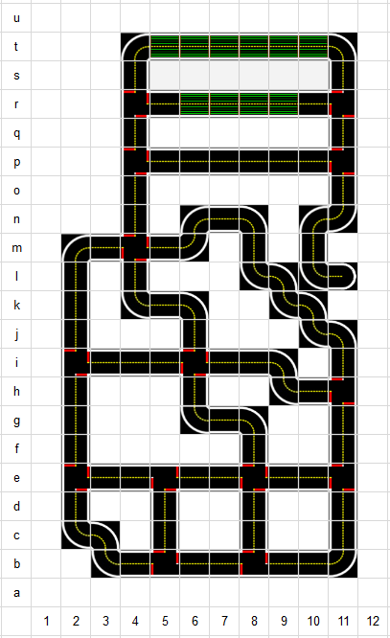
Tag ID | Quadrant | x location | Y-location | Roation
350 | D1 | 0.000 | 1.593
326 | F1 | 0.000 | 2.840
353 | I1 | 0.000 | 4.575
329 | K1 | 0.000 | 5.796
382 | L1 | 0.000 | 6.328
331 | A4 | 1.473 | 0.035
300 | A6 | 2.711 | 0.035
334 | A8 | 3.857 | 0.035
332 | A10 | 5.054 | 0.035
324 | B12 | 6.000 | 0.566
308 | D12 | 6.000 | 1.577
381 | F12 | 6.000 | 2.775
335 | H12 | 6.000 | 3.912
325 | J12 | 6.000 | 5.129
360 | D9 | 4.244 | 1.351
320 | C9 | 4.718 | 0.758
319 | C10 | 5.292 | 1.226
394 | D10 | 4.818 | 1.808
322 | C7 | 3.117 | 0.771
318 | D6 | 2.635 | 1.850
387 | C6 | 2.490 | 0.980
321 | D3 | 0.703 | 1.378
328 | D4 | 1.758 | 1.361
339 | D4 | 1.445 | 1.842
392 | C4 | 1.285 | 0.792
333 | F10 | 5.275 | 2.780
349 | F9 | 4.689 | 2.516
354 | G8 | 4.040 | 3.528 | 45°
391 | H8 | 4.101 | 4.166
312 | H7 | 0.046 | 3.955
379 | H7 | 3.516 | 3.700
309 | F3 | 0.914 | 2.556
364 | F5 | 2.038 | 2.545
371 | F7 | 3.316 | 2.533
367 | F4 | 3.512 | 2.996
393 | G6 | 2.499 | 3.159 | 45°
395 | H5 | 1.885 | 4.177
338 | H4 | 1.291 | 4.185
385 | H3 | 0.707 | 3.726
383 | J3 | 0.699 | 5.039
336 | J4 | 1.560 | 4.893
359 | J5 | 2.162 | 4.893
315 | J5 | 2.339 | 5.368
380 | K4 | 1.374 | 5.562 | 45°
368 | K3 | 0.706 | 5.959
386 | L3 | 0.907 | 6.537
316 | I10 | 4.996 | 4.270
Origin
369 | I10 | 5.272 | 4.623
384 | J10 | 4.841 | 4.908 | 45°
330 | K9 | 4.253 | 5.490 | 45°
314 | J8 | 3.842 | 4.868
378 | L7 | 3.514 | 6.458
363 | M7 | 3.289 | 7.095
306 | J7 | 3.051 | 5.079
357 | L5 | 2.156 | 6.527
341 | K10 | 5.200 | 5.829 | 45°
365 | L9 | 4.626 | 6.453 | 45°
351 | M9 | 4.214 | 6.633
311 | N8 | 4.019 | 7.611 | 45°
366 | O7 | 3.071 | 7.814
310 | N6 | 2.529 | 7.608 | 45°
358 | N5 | 2.109 | 7.233
307 | N3 | 0.950 | 7.240

